Марсель
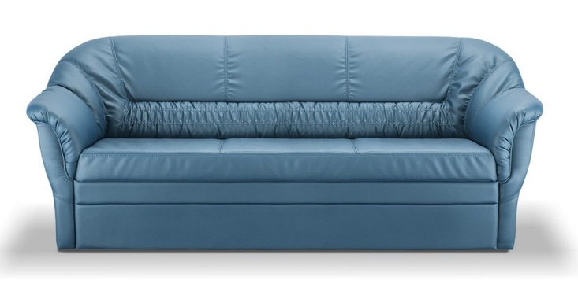 |  |  | Размеры Ш*Г*В (мм) | Кат. 003 | Кат. 102 | Кат. 102/3
 |  |  |  | Экокожа:Dollaro, Aries,Rustica, Ecotex, Domus, Cordova, Carnaval.Ткань:Velvet Lux, Furor,Wella, Verona. | Кожа:Madras Политекс,Panda Nero,Madras Лакаванна. | Кожа + к/з:Madras Политекс,Panda Nero,Madras Лакаванна.
МАРСЕЛЬ |  | схема |  | Кат. 003 | Кат. 102 | Кат. 102/3
1 | кресло |  | 960*1000*920 | 22,300 | 51,000 | 35,600
1А | кресельн. секция без п/л |  | 600*1000*920 | 14,300 | 30,400 | 24,200
1Б | кресельн. секция, п/л слева от сидящего |  | 810*1000*920 | 19,500 | 43,800 | 30,900
1В | кресельн. секция, п/л справа от сидящего |  | 810*1000*920 | 19,500 | 43,800 | 30,900
1Г | кресло с выкатным механизмом |  | 1170*1000*920 | 37,600 | 69,200 | 49,800
2 | 2-местный диван |  | 1760*1000*920 | 37,200 | 81,700 | 60,200
2А | 2-местн. секция без п/л |  | 1360*1000*920 | 26,300 | 53,800 | 43,500
2АР | 2-местн. секция без п/л с выкатным мех. |  | 1360*1000*920 | 41,500 | 71,000 | 59,600
2Б | 2-местн. секц. п/л слева от сидящего |  | 1560*1000*920 | 32,000 | 68,400 | 52,200
2БР | 2-местн. секц. п/л слева от сидящего с мех. |  | 1560*1000*920 | 43,800 | 82,300 | 64,500
2В | 2-местн. секц. п/л справа от сидящего |  | 1560*1000*920 | 32,000 | 68,400 | 52,200
2ВР | 2-местн. секц. п/л справа от сидящего с мех |  | 1560*1000*920 | 43,800 | 82,300 | 64,500
2Р | 2-местный диван с выкатным механизмом |  | 1760*1000*920 | 43,400 | 90,600 | 65,500
3 | 3-местный диван |  | 1960*1000*920 | 46,000 | 88,400 | 64,500
3А | 3-местн. секция без п/л |  | 1560*1000*920 | 30,600 | 61,300 | 49,800
3АР | 3-местн. секция без п/л с выкатным мех. |  | 1560*1000*920 | 46,500 | 78,300 | 66,200
3Б | 3-местн. секц. п/л слева от сидящего |  | 1760*1000*920 | 35,200 | 74,800 | 57,600
3БР | 3-местн. секц. п/л слева от сидящего с мех. |  | 1760*1000*920 | 48,600 | 88,400 | 70,000
3В | 3-местн. секц. п/л справа от сидящего |  | 1760*1000*920 | 35,200 | 74,800 | 57,600
3ВР | 3-местн. секц. п/л справа от сидящего с мех. |  | 1760*1000*920 | 48,600 | 88,400 | 70,000
3Р | 3-местный диван с выкатным механизмом |  | 1960*1000*920 | 53,400 | 10,700 | 75,900
4 | угл. секция 90 град. Внутр |  | 1000*1000*920 | 19,400 | 39,000 | 35,600
6 | оттоманка, стык справа от сидящего |  | 1250*1000*920 | 30,700 | 56,900 | 47,800
6А | оттоманка, стык слева от сидящего |  | 1250*1000*920 | 30,700 | 56,900 | 47,800
7 | 2-местный диван с ящиком |  | 1760*1000*920 | 42,000 | 86,200 | 64,700
7А | 2-местный диван без п/л с ящиком |  | 1360*1000*920 | 33,000 | 60,100 | 49,800
7Б | 2-местн. секция с ящиком, п/л слева от сидящего |  | 1560*1000*920 | 36,400 | 72,600 | 56,400
7В | 2-местн. секция с ящиком, п/л справа от сидящего |  | 1560*1000*920 | 36,400 | 72,600 | 56,400

